상품제안서
파시오 8K 버클 3단 자동 거꾸로 확장형 양우산 (UPF 50+) | 상품코드: F32858

 |  |  |  |  |  |  | 02-412-0044 | www.easy1.co.kr
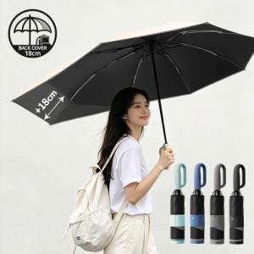

【상세/제작정보】

【인쇄/포장옵션】 | 실크 / 종이케이스

【공급단가】 | 수량 | 50~ | 100~ | 300~ | 500~ | 1,000~
*VAT별도 | 단가 | 12,600원 | 12,390원 | 12,070원 | 11,860원 | 11,550원

【상품 URL】 | http://www.easy1.co.kr/src/goods_detail.php?gdno=32858

